Info
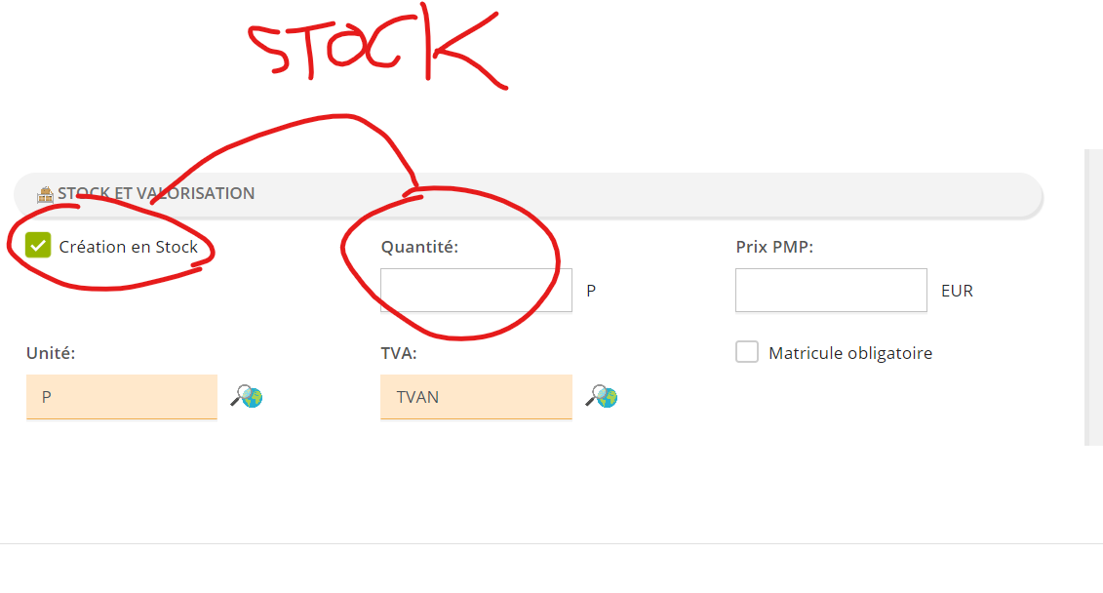
Onglet | TABLE | TYPE | Num écran | Dictionnaire Validé par QI | Alimentation particulière
Rubriques | Libellé des champs (colonnes) | PK en rouge | La rubrique n'est pas présente dans l'IHM
001 | ART |  | 1016
ID_CODSIT | Identifiant du site | varchar(30) | OBSOLETE | OK | BDD MASTER | Parametre 00020
ID_CODART | Identifiant de l'article | varchar(30) |  | OK
ID_CODUNI | Identifiant unité de stockage | varchar(30) |  | OK | BDD MASTER | à créer FORFAIT BOITEX100 PIECE LITRE KILO FORFAIT
ID_NUMDOC1 | Identifiant technique du mémo | numeric |  | OK
ID_NUMDOC2 | Identifiant technique du document OLE | numeric | OBSOLETE | OK
ID_EXT | Identifiant technique des données étendues | numeric |  | OK
ID_CODTVA | Identifiant du code TVA | varchar(30) |  | OK | BDD MASTER | à créer TVA10 TVA20 TVA5.5 TVA0 TVA10 TVA20
ID_CODGES | Identifiant du code organisation | varchar(200) |  | OK | PREREQUIS
ST_DES | Désignation de l'article | varchar(100) |  | OK
ST_TYPART | Type d'article | varchar(10) | Calculé | OK | BDD MASTER
ST_TXTCDE | Texte commande | varchar(60) |  | OK
ST_CODCOM | Identifiant du code comptable | varchar(30) |  | OK | PREREQUIS
ST_CLAREA | Classe de réapprovisionnement | varchar(1) | OBSOLETE | OK
ST_MAT | Matricule obligatoire | boolean |  | OK
ST_VALMAT | Valorisation matricule | boolean | OBSOLETE ? Question MOE | OK
ST_CRENOM | Matricule obligatoire | boolean | OBSOLETE ? Question MOE | OK
NU_DEL | Délai de livraison en jours | numeric | OBSOLETE | OK
ST_AFF | Affection | varchar(100) | OBSOLETE | OK
ST_RIS | Code risque | varchar(1) | OBSOLETE | OK
DT_MAJ | Date de dernière mise à jour | datetime | Calculé | OK
NU_QTESTO | Quantité totale en stock dans le magasin consolidé | numeric | Calculé | OK
NU_QTEREP | Quantité totale de réparés en stock dans le magasin consolidé | numeric | Calculé | OK
NU_QTERES | Quantité totale réservée en stock dans le magasin consolidé | numeric | Calculé | OK
NU_QTERESREP | Quantité totale de réparés réservée en stock dans le magasin consolidé | numeric | Calculé | OK
NU_QTECDE | Quantité totale en commande dans le magasin consolidé | numeric | Calculé | OK
NU_PRIPMP | Prix PMP | numeric |  | OK
NU_PRIVEN | Prix de vente | numeric | OBSOLETE ? Question MOE | OK
NU_PRICON | Dernier prix connu | numeric | OBSOLETE ? Question MOE | OK
NU_PRISTA | Prix standard | numeric | OBSOLETE ? Question MOE | OK
ID_CODUTI | Utilisateur à l'origine de la dernière mise à jour | varchar(50) | Calculé | OK | BDD MASTER
ST_INA | Inactif | boolean |  | OK
ST_CONOBL | Contrat d'approvisionnement obligatoire | boolean |  | OK
ST_FIGCLA | Figer la classe de réapprovisionnement | varchar(1) | OBSOLETE | OK
ID_CODNATART | Identifiant du code nature | varchar(30) |  | OK | BDD MASTER | à créer VENTEVAL VENTELIV INTERNE VENTE VALORISEE VENTE LIVRABLE PRESTATION INTERNE
ST_ETA | Format Workflow | varchar(30) |  | OK | BDD MASTER
ST_TRAUTICRE | Utilisateur à l'origine de la création | varchar(50) | Calculé | OK | BDD MASTER
ST_TRAUTIUPD | Utilisateur à l'origine de la dernière mise à jour | varchar(50) | Calculé | OK | BDD MASTER
DT_TRACRE | Date de création | datetime | Calculé | OK
DT_TRAUPD | Date de dernière mise à jour | datetime | Calculé | OK
001A | ARTDOC |  | 1075
ID_NUMDOC | Identifiant du mémo | numeric | Calculé | OK
OL_DOC | Mémo | image(2147483647) |  | OK
001B | ART_FOU |  | 1076
ID_CODSIT | Identifiant du site | varchar(30) | OBSOLETE | OK | BDD MASTER
ID_CODART | Identifiant de l'article | varchar(30) |  | OK
ID_CODFOU | Identifiant du fournisseur | varchar(30) |  | OK | PREREQUIS
ID_CODUNI | Identifiant unité d'achat | varchar(30) |  | OK | PREREQUIS
ID_CODTVA | Identifiant du code TVA | varchar(30) |  | OK | PREREQUIS
ID_EXT | Identifiant technique des données étendues | numeric | Calculé | OK
ST_NOR | Fournisseur normalisé de l'article | boolean |  | OK
ST_REFFOU | Référence attribuée par le fournisseur pour l'article | varchar(40) |  | OK
ST_DES | Désignation attribuée par le fournisseur pour l'article | varchar(100) |  | OK
NU_PRIUNI | Prix unitaire NET HT | numeric |  | OK
NU_REM | Pourcentage de remise | numeric |  | OK
NU_DEL | Délai de livraison en jours | numeric |  | OK
NU_COE | Coefficient | numeric | OBSOLETE ? Question MOE | ???
ST_TXT1 | Texte numéro 1 sur la commande | varchar(60) |  | OK
ST_TXT2 | Texte numéro 2 sur la commande | varchar(60) |  | OK
ST_TXT3 | Texte numéro 3 sur la commande | varchar(60) |  | OK
NU_QTECDE | Quantité à commander | numeric |  | OK
ST_QTETYP | Type de quantité à commander | varchar(1) | Question MOE: Quelles sont les valeurs possibles ? | OK
DT_MAJ | Date et heure de dernière mise à jour | datetime | Calculé | OK
DT_MAJINF | Date et heure de dernière mise à jour mise a jour des conditions du catalogue | datetime |  | OK
DT_DEBVAL | Date de début de validité des conditions du catalogue | datetime |  | OK
DT_FINVAL | Date de fin de validité des conditions du catalogue | datetime |  | OK
ST_CONSTR | Fournisseur est constructeur de l'article | boolean |  | OK
ST_TRAUTICRE | Utilisateur à l'origine de la création | varchar(50) | Calculé | OK | BDD MASTER
ST_TRAUTIUPD | Utilisateur à l'origine de la dernière mise à jour | varchar(50) | Calculé | OK | BDD MASTER
DT_TRACRE | Date et heure de création | datetime | Calculé | OK
DT_TRAUPD | Date et heure de dernière mise à jour | datetime | Calculé | OK
001C | ART_NOM |  | 1042
ID_CODSIT | Identifiant du site | varchar(30) | OBSOLETE | OK | BDD MASTER
ID_CODART | Identifiant de l'article | varchar(30) |  | OK
ID_NUMNOM | Identifiant technique de la famille de la nomenclature | numeric |  | OK | PREREQUIS

